BG切り替えの流れ
■BG切り替えリリースの流れと作業 | ※下記フローは、１面（Blue面）が稼働している場合の図。

・リリース前

 |  | 実施内容 | 確認ポイント
 |  | LBのActiveStandby確認 | LB#1のステータスがActiveであること

 |  | LBのStatus確認 | 現在稼働している面とLBの向き先を確認

・リリース準備（待機面サーバ起動）

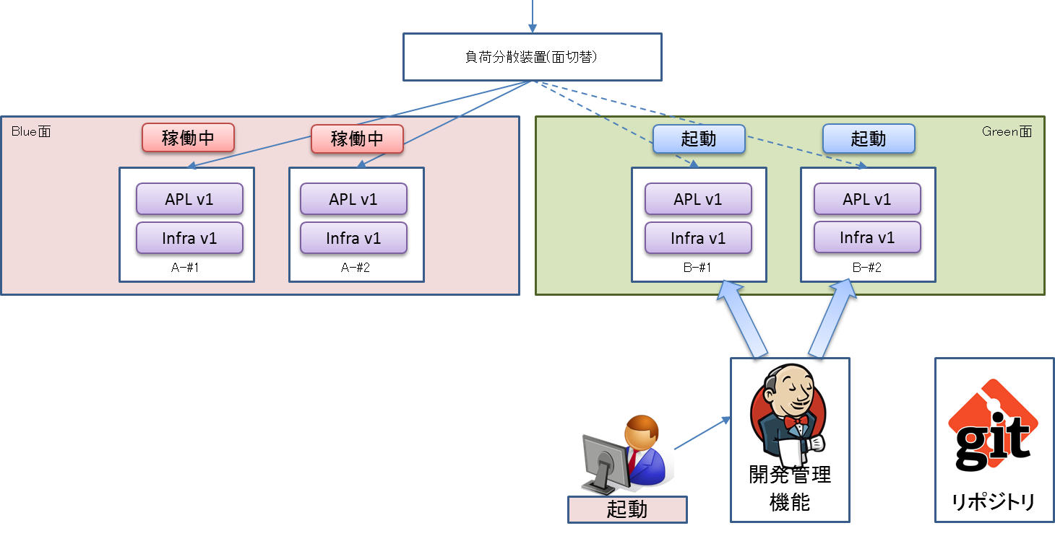
 |  | 実施内容 | 確認ポイント
 |  | OS起動 | 待機面のOS起動確認

 |  | OS起動結果確認 | OSの起動結果を確認

・リリース準備（待機面アプリデプロイ _アプリ最新バージョンによるデプロイ ）
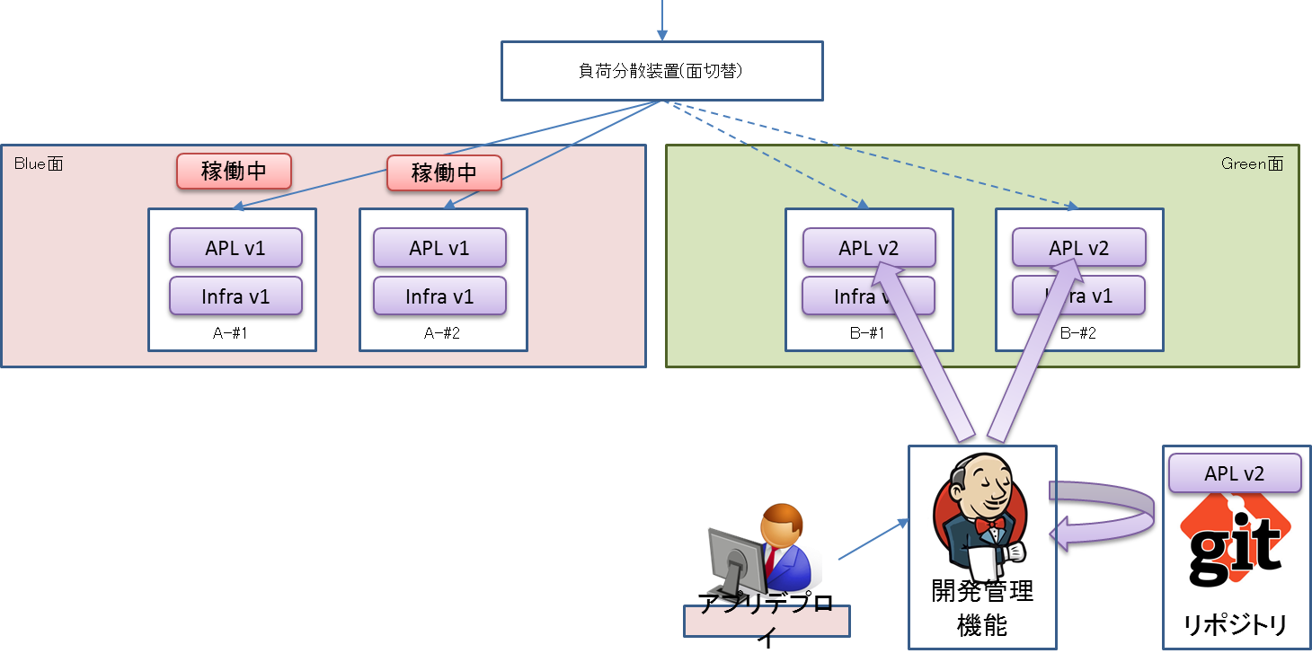

 |  | 実施内容 | 確認ポイント
 |  | 待機面へのアプリリリース | アプリリリースが正常に完了すること

・リリース準備（動作確認）
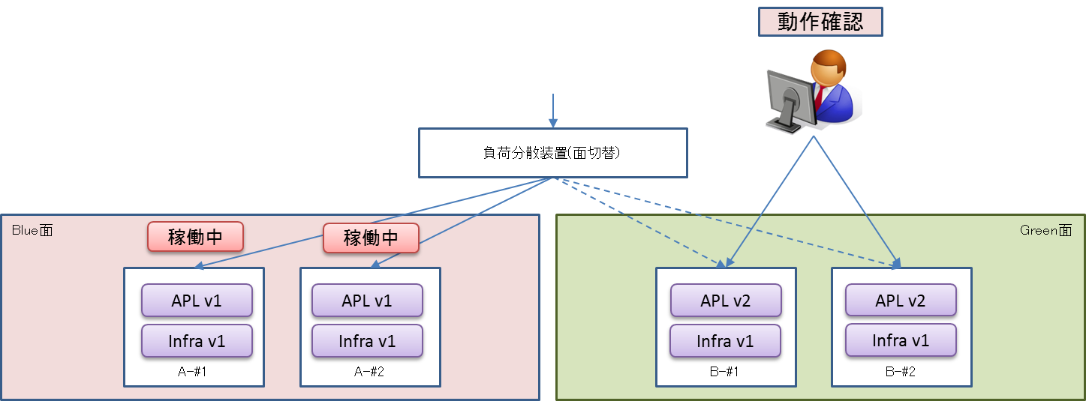
 |  | 実施内容 | 確認ポイント
 |  | 待機面での動作確認 | 待機面でアプリのリリース結果を確認

ノーリターンポイント(GO/NOGO判断) GO↓ NOGO→ |  |  |  | ・切り戻し

 |  |  |  |  | 実施内容 | 確認ポイント
 |  |  |  |  | 待機面のOS停止 | 待機面のOS停止確認

 |  |  |  |  | OSの停止結果確認 | OSの停止結果を確認

・リリース（切り替え&最終動作確認）
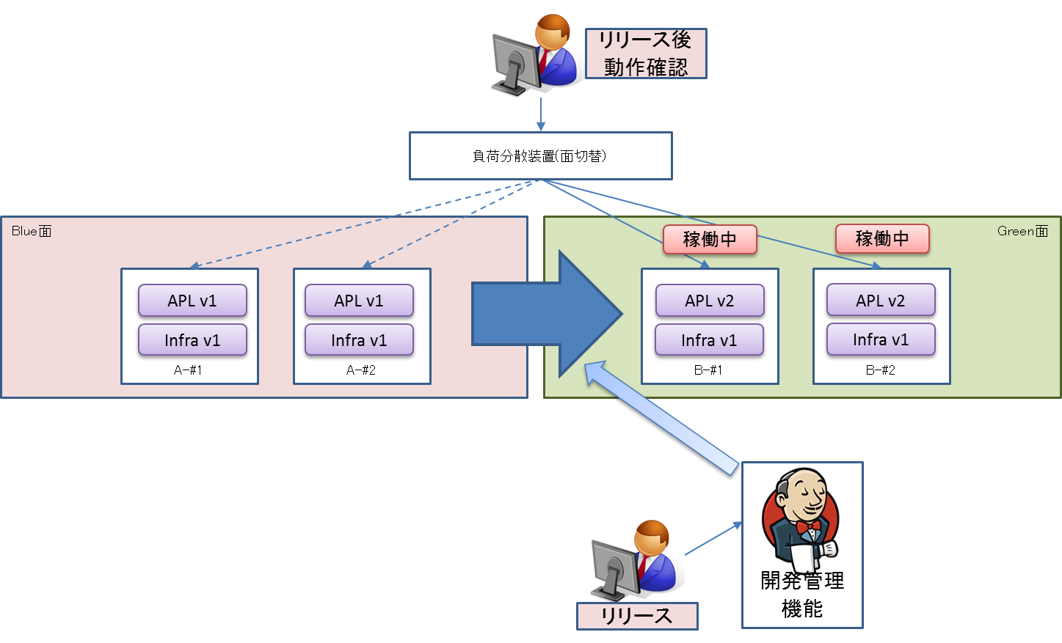

 |  | 実施内容 | 確認ポイント
 |  | 待機面へのLB開放 | 待機面へのLB開放を確認

 |  | 稼働面のLB閉塞 | 稼働していた面へのLB閉塞を確認

・リリース事後作業（待機面アプリデプロイ _アプリ最新バージョンによるデプロイ ）
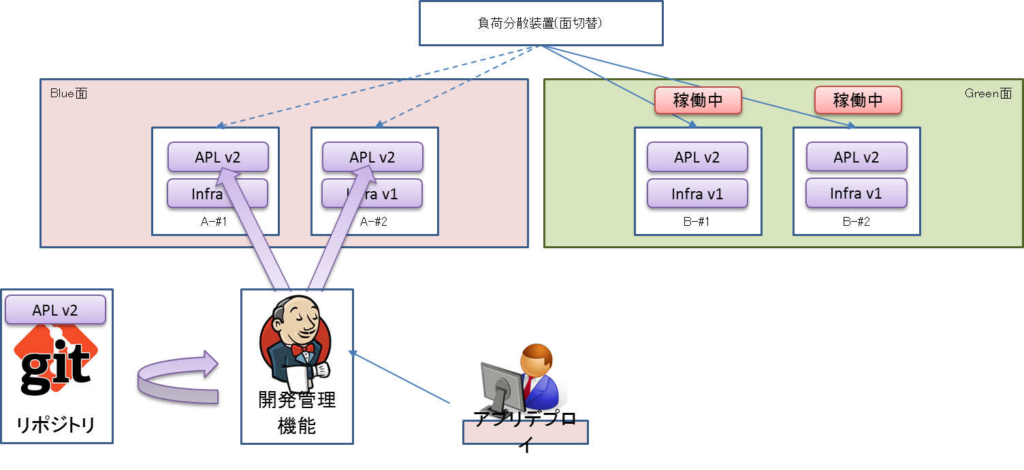
 |  | 実施内容 | 確認ポイント
 |  | 待機面へアプリのリリースを行う | アプリリリースが正常に完了すること

・リリース（切り替え&最終動作確認）
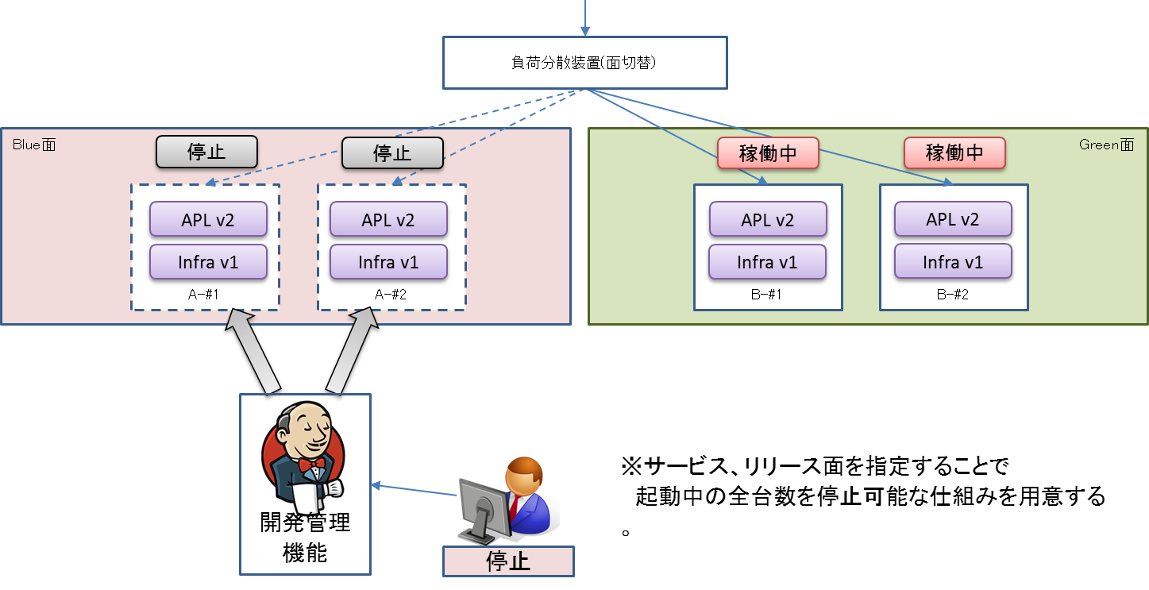

 |  | 実施内容 | 確認ポイント
 |  | OS停止 | 待機面のOS停止確認

 |  | OS停止結果確認 | OSの停止結果を確認

 |  | LBのStatus確認（#1） | 現在稼働している面とLBの向き先を確認

 |  | LBのStatus確認（#2） | 現在稼働している面とLBの向き先を確認

30_LBのstatus確認
システム名 |  |  | ASWツアー国内 | ドキュメント名 | B／G切り替えリリースジョブ実行手順書 |  |  |  |  |  |  | フェーズ |  |  | 版
設計書種別 |  |  | 30_LBのstatus確認 | ID |  | 名称 |  |  |  |  |  | 作成日 | 2018-02-15 |  | 作成者 | NSSOL
 |  |  |  |  |  |  |  |  |  |  |  | 更新日 |  |  | 更新者

 | ■実施シーン
 |  | LB状態（LBが１面、２面どちらに向いているか）、OS状態（１面、２面のOSの起動状態）を確認するとき

 | ■作業の前提
 |  | 特になし

 | ■環境
 |  | 本番環境

 | アプリケーション リリース手順 |  |  |  |  |  |  |  |  |  |  |  |  |  |  |  | ﾁｪｯｸ
 |  |  |  |  |  |  |  |  | ・パラメータ付きビルドジョブ実行ボタン(時計に緑色の三角がついたアイコン)を押下する。 |  |  |  |  |  |  |  | □
 |  |  |  |  |  |  |  |  | ↓対象ジョブ
 |  |  |  |  |  |  |  |  |  | PRD_DOM_LB
 |  |  |  |  |  |  |  |  |  |  | PRD-ATD-LB-getStatus

 |  |  |  |  |  |  |  |  | ジョブ実行時のパラメータを選択
 |  |  |  |  |  |  |  |  | [lb]
 |  |  |  |  |  |  |  |  |  | [10.39.163.247] インサイドLB #1
 |  |  |  |  |  |  |  |  | [poolName]
 |  |  |  |  |  |  |  |  |  | [/atd/atd_1_1st_80_ap_p]

 |  |  |  |  |  |  |  |  | ・対象ジョブの「コンソール出力」を選択し、ジョブ実行ログを確認する。
 |  |  |  |  |  |  |  |  | ・現在の稼働面を判定する。
 |  |  |  |  |  |  |  |  | ※稼働面の判断基準は下記参照
 |  |  |  |  |  |  |  |  |  | ▽1面が稼働している場合
 |  |  |  |  |  |  |  |  |  |  | Pool_Menber_Name |  | Status | HealthCheck
 |  |  |  |  |  |  |  |  |  | １面 | /atd/atdaap1a:8001 |  | Enable | True
1面
 |  |  |  |  |  |  |  |  |  |  | /atd/atdaap1a:8002 |  | Enable | True
 |  |  |  |  |  |  |  |  |  |  | /atd/atdaap1b:8001 |  | Enable | True
 |  |  |  |  |  |  |  |  |  |  | /atd/atdaap1b:8002 |  | Enable | True
 |  |  |  |  |  |  |  |  |  | ２面 | /atd/atdaap2a:8001 |  | Disable | False
 |  |  |  |  |  |  |  |  |  |  | /atd/atdaap2a:8002 |  | Disable | False
 |  |  |  |  |  |  |  |  |  |  | /atd/atdaap2b:8001 |  | Disable | False
2面
 |  |  |  |  |  |  |  |  |  |  | /atd/atdaap2b:8002 |  | Disable | False

 |  |  |  |  |  |  |  |  |  | ▽2面が稼働している場合
 |  |  |  |  |  |  |  |  |  |  | Pool_Menber_Name |  | Status | HealthCheck
 |  |  |  |  |  |  |  |  |  | １面 | /atd/atdaap1a:8001 |  | Disable | False
 |  |  |  |  |  |  |  |  |  |  | /atd/atdaap1a:8002 |  | Disable | False
 |  |  |  |  |  |  |  |  |  |  | /atd/atdaap1b:8001 |  | Disable | False
 |  |  |  |  |  |  | Status | →LBの向き先 |  |  | /atd/atdaap1b:8002 |  | Disable | False
 |  |  |  |  |  |  | HealthCheck | →OSの起動状態 |  | ２面 | /atd/atdaap2a:8001 |  | Enable | True
 |  |  |  |  |  |  |  |  |  |  | /atd/atdaap2a:8002 |  | Enable | True
 |  |  |  |  |  |  |  |  |  |  | /atd/atdaap2b:8001 |  | Enable | True
 |  |  |  |  |  |  |  |  |  |  | /atd/atdaap2b:8002 |  | Enable | True

 |  |  |  |  |  |  |  |  | ※上記いずれにも当てはまらない場合は、リリースを中断しASW基盤へ問い合わせを行う。

45_OS起動結果確認
システム名 |  |  | ASWツアー国内 | ドキュメント名 | B／G切り替えリリースジョブ実行手順書 |  |  |  |  |  |  |  | フェーズ |  |  | 版
設計書種別 |  |  | 45_OS起動結果確認 | ID |  |  | 名称 |  |  |  |  |  | 作成日 | 2018-02-15 |  | 作成者 | NSSOL
 |  |  |  |  |  |  |  |  |  |  |  |  | 更新日 |  |  | 更新者

 | ■実施シーン |  |  |  |  | 現在の稼働面 |  | 起動結果を確認する面
 |  | 待機面のOS起動結果を確認するとき |  |  |  | 面 |  | サーバ名
 |  |  |  |  |  | １面 |  | atdaap2a
 | ■作業の前提
 |  | 「40_OS起動」がすべてチェックOKとなっていること。 |  |  |  |  |  | atdaap2b

 | ■環境
 |  | 本番環境

 | アプリケーション リリース手順 |  |  |  |  |  |  |  |  |  |  |  |  |  |  |  |  | ﾁｪｯｸ
 |  |  |  |  |  |  |  |  | ・パラメータ付きビルドジョブ実行ボタン(時計に緑色の三角がついたアイコン)を押下する。 |  |  |  |  |  |  |  |  | □
 |  |  |  |  |  |  |  |  | ↓対象ジョブ
 |  |  |  |  |  |  |  |  |  | PRD_DOM_OS
 |  |  |  |  |  |  |  |  |  |  | PRD_ATD_OS_statusCheck

 |  |  |  |  |  |  |  |  | ジョブ実行時のパラメータを選択 |  |  |  |  |  |  |  |  | □
 |  |  |  |  |  |  |  |  | [hostName]
 |  |  |  |  |  |  |  |  |  | atdaap1a,atdaap1b,atdaap2a,atdaap2b |  |  |  |  | ※固定

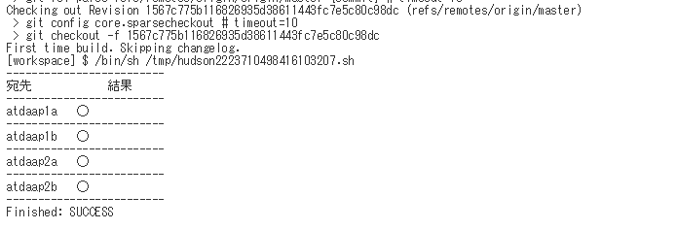
 |  |  |  |  |  |  |  |  | ・対象ジョブの「コンソール出力」を選択し、ジョブ実行ログを確認する。 |  |  |  |  |  |  |  |  | □
 |  |  |  |  |  |  |  |  | ・ログの終わりに、"Finished: SUCCESS"と表示されていること
 |  |  |  |  |  |  |  |  | を確認する。

 |  |  |  |  |  |  |  |  | 各サーバのステータスが下記のとおりであること

 |  |  |  |  |  |  |  |  |  | 宛先 |  | 結果
 |  |  |  |  |  |  |  |  |  | atdaap1a |  | 〇
 |  |  |  |  |  |  |  |  |  | atdaap1b |  | 〇
 |  |  |  |  |  |  |  |  |  | atdaap2a |  | 〇
 |  |  |  |  |  |  |  |  |  | atdaap2b |  | 〇

50_リリースジョブ実行
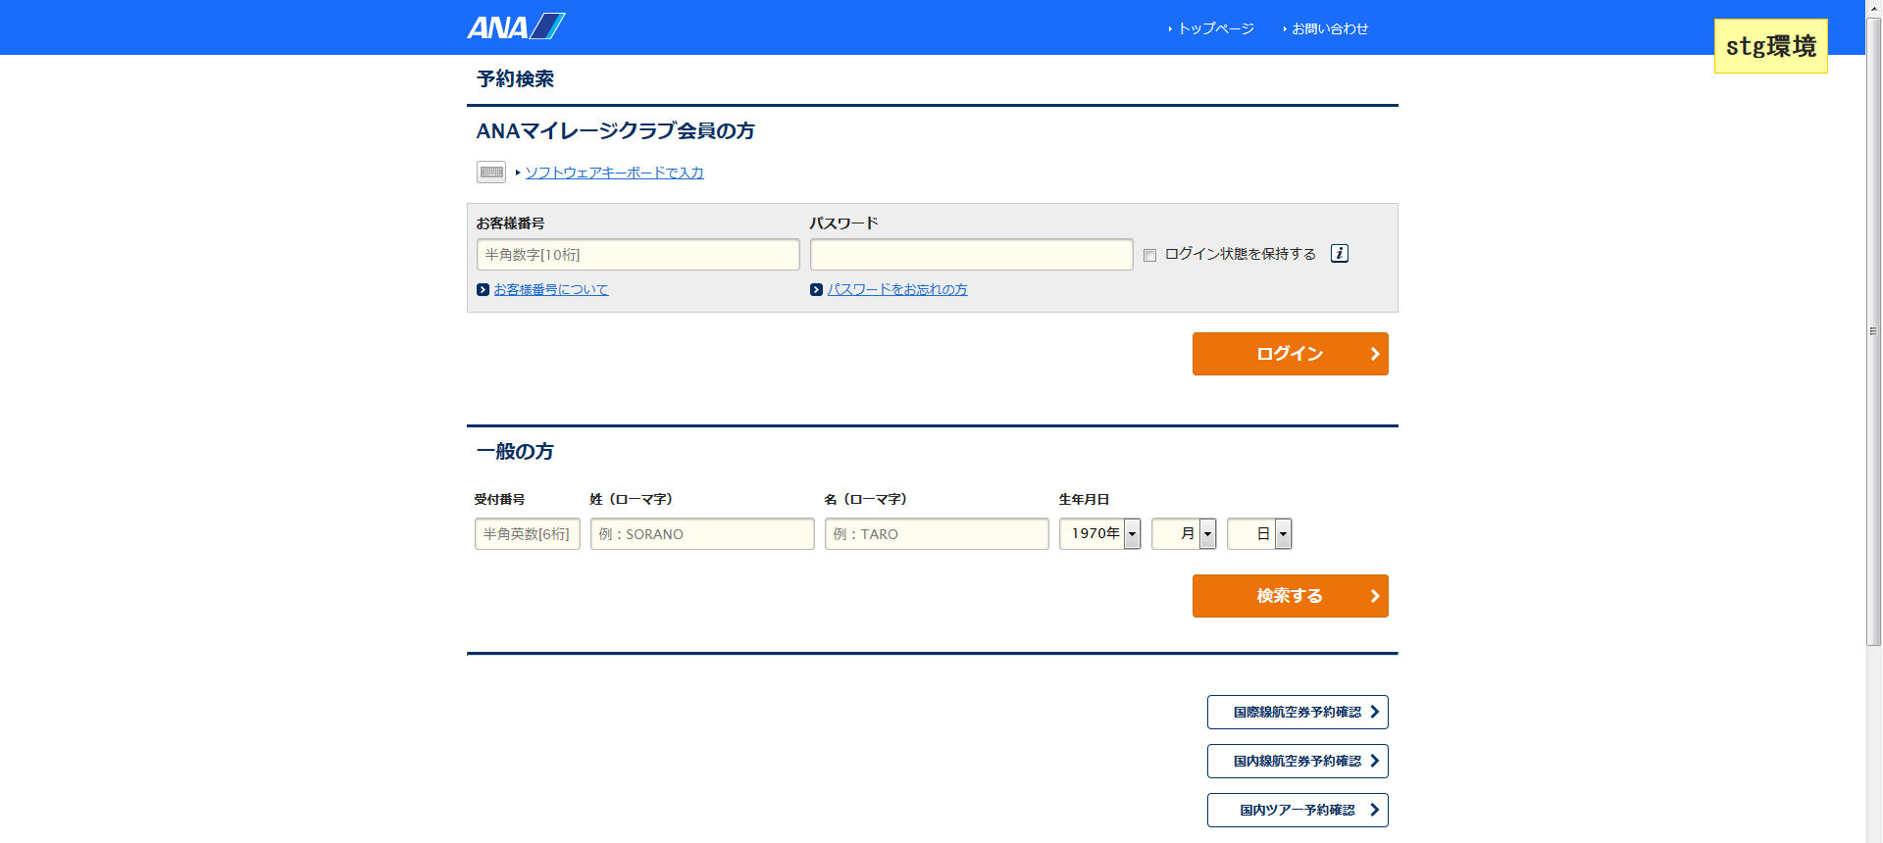
システム名 |  |  |  | ASWツアー国内 | ドキュメント名 | B／G切り替えリリースジョブ実行手順書 |  |  |  |  |  |  |  |  |  | フェーズ |  |  |  | 版
設計書種別 |  |  |  | 50_リリースジョブ実行 | ID |  |  | 名称 |  |  |  |  |  |  |  | 作成日 |  | 2018-02-15 |  | 作成者 | NSSOL
 |  |  |  |  |  |  |  |  |  |  |  |  |  |  |  | 更新日 |  |  |  | 更新者

 | ■実施シーン |  |  |  |  |  | 現在の稼働面 |  |  | この手順でリリースするサーバ
 |  | 待機面に対してアプリケーションのリリースを行うとき |  |  |  |  | 面 |  | Pool_Menber_Name | 面 | サーバ名 |  |  | Pool_Menber_Name
 |  |  |  |  |  |  | １面 |  | /atd/atdaap1a:8001 | ２面 | atdaap2a |  |  | /atd/atdaap2a:8001
 | ■作業の前提 |  |  |  |  |  |  |  | /atd/atdaap1a:8002 |  |  |  |  | /atd/atdaap2a:8002
 |  | 「40_OS起動」がすべてチェックOKとなっていること。 |  |  |  |  |  |  | /atd/atdaap1b:8001 |  | atdaap2b |  |  | /atd/atdaap2b:8001
 |  | 「40'_OS起動結果確認」がすべてチェックOKとなっていること。 |  |  |  |  |  |  | /atd/atdaap1b:8002 |  |  |  |  | /atd/atdaap2b:8002

 | ■環境
 |  | 本番環境

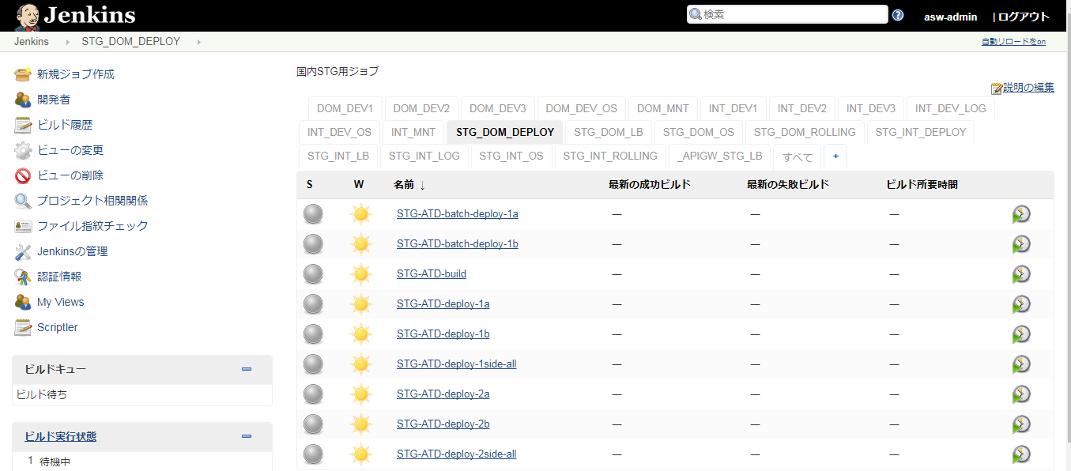
 | アプリケーション リリース手順 |  |  |  |  |  |  |  |  |  |  |  |  |  |  |  |  |  |  |  |  | ﾁｪｯｸ
 | awoaep3j |  |  |  |  |  |  |  |  |  |  | デプロイジョブのパラメータ付きビルドジョブ実行ボタンを押下 |  |  |  |  |  |  |  |  |  | □

 |  |  |  |  |  |  |  |  |  |  |  | PRD_DOM_DEPLOY
 |  |  |  |  |  |  |  |  |  |  |  |  | PRD-ATD-deploy-2side-all |  |  |  | ： | ２面

１面にリリースする場合

２面にリリースする場合

 |  |  |  |  |  |  |  |  |  |  |  | ・ビルドのパラメータを設定する。 |  |  |  |  |  |  |  |  |  | □
 |  |  |  |  |  |  |  |  |  |  |  |  | 項目 |  | パラメータ |  |  |  |  | 設定例
 |  |  |  |  |  |  |  |  |  |  |  |  | profile |  | リリース環境 |  |  |  |  | prd（固定）
 |  |  |  |  |  |  |  |  |  |  |  |  | target |  | カスタマ画面の場合 |  |  |  | csm | csm
 |  |  |  |  |  |  |  |  |  |  |  |  |  |  | マスタメンテの場合 |  |  |  | mng
 |  |  |  |  |  |  |  |  |  |  |  |  |  |  | 斡旋団体の場合 |  |  |  | biz
 |  |  |  |  |  |  |  |  |  |  |  |  | revison |  | リリース対象としたタグ名 |  |  |  |  | リリース対象としたタグ名

 |  |  |  |  |  |  |  |  |  |  |  | ・設定内容が正しいことを確認し、[ビルド]ボタンを押下する。

 |  |  |  |  |  |  |  |  |  |  |  | ・「コンソール出力」を選択し、ジョブ実行ログを確認する。 |  |  |  |  |  |  |  |  |  | □
 |  |  |  |  |  |  |  |  |  |  |  | ・ログの終わりに、"デブロイが完了しました" ～ "Finished: SUCCESS"と表示されていること
 |  |  |  |  |  |  |  |  |  |  |  | を確認する。
 |  |  |  |  |  |  |  |  |  |  |  |  | ※アイコンの色が赤色でかつ、"Finished: FAILURE"の場合、以下の手順
 |  |  |  |  |  |  |  |  |  |  |  |  | 【異常時の内容確認方法】を実施する

 | 異常時の内容確認方法
 |  |  |  |  |  |  |  |  |  |  |  | ・ログからエラーの内容を確認し、ベンダに対応を依頼する |  |  |  |  |  |  |  |  |  | □

 | 正常にリリースできたとき
 |  | ブラウザからWeblogicコンソール画面へログインする |  |  |  |  |  |  |  |  |  | 左側メニュー／デプロイメントを選択し、状態がアクティブになっていることを確認する。 |  |  |  |  |  |  |  |  |  | □
 |  |  | https://10.39.162.71:7080/ATDconsole |  |  |  |  |  |  |  |  | ユーザ：system
 |  |  | https://10.39.162.72:7080/ATDconsole
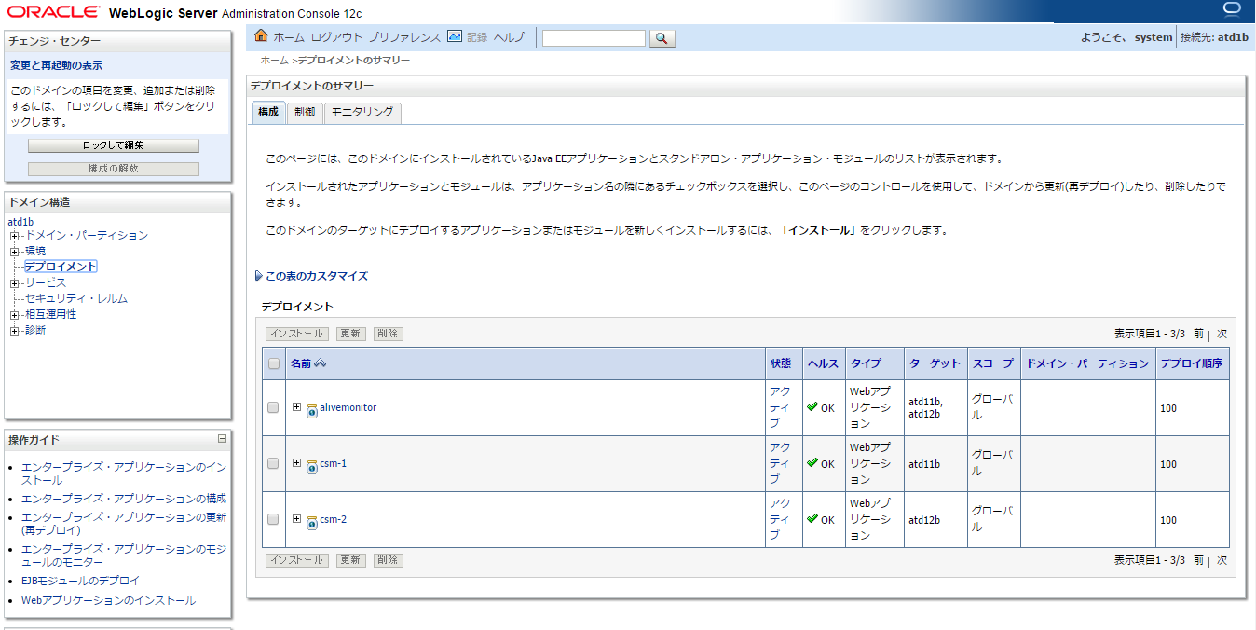

 |  | ブラウザからログイン画面を表示する |  |  |  |  |  |  |  |  |  | ログイン画面が表示されることを確認する。 |  |  |  |  |  |  |  |  |  | □
 |  |  | http://atdaap2a:8001/domtour/booking/csm/mybooking/DIAP0010/init
 |  |  | http://atdaap2a:8002/domtour/booking/csm/mybooking/DIAP0010/init
 |  |  | http://atdaap2b:8001/domtour/booking/csm/mybooking/DIAP0010/init
 |  |  | http://atdaap2b:8002/domtour/booking/csm/mybooking/DIAP0010/init

60_LB開放
システム名 |  |  | ASWツアー国内 | ドキュメント名 | B／G切り替えリリースジョブ実行手順書 |  |  |  |  |  |  |  |  |  | フェーズ |  |  |  | 版
設計書種別 |  |  | 60_LB開放 | ID |  |  | 名称 |  |  |  |  |  |  |  | 作成日 | 2018-02-15 |  |  | 作成者 | NSSOL
 |  |  |  |  |  |  |  |  |  |  |  |  |  |  | 更新日 |  |  |  | 更新者

 | ■実施シーン |  |  |  |  | 現在の稼働面 |  |  | この手順でLBを開放する面
 |  | 待機面に対するアプリリースが終わり、LBを開放するとき |  |  |  | 面 |  | Pool_Menber_Name | 面 | サーバ名 |  |  |  | Pool_Menber_Name
 |  |  |  |  |  | １面 |  | /atd/atdaap1a:8001 | ２面 | atdaap2a |  |  |  | /atd/atdaap2a:8001
 | ■作業の前提 |  |  |  |  |  |  | /atd/atdaap1a:8002 |  |  |  |  |  | /atd/atdaap2a:8002
 |  | 「50_リリースジョブ実行」がすべてチェックOKとなっていること。 |  |  |  |  |  | /atd/atdaap1b:8001 |  | atdaap2b |  |  |  | /atd/atdaap2b:8001
 |  |  |  |  |  |  |  | /atd/atdaap1b:8002 |  |  |  |  |  | /atd/atdaap2b:8002
 | ■環境
 |  | 本番環境

 | アプリケーション リリース手順 |  |  |  |  |  |  |  |  |  |  |  |  |  |  |  |  |  |  |  | ﾁｪｯｸ
 | awcajp1a |  |  |  |  |  |  |  |  |  | ・パラメータ付きビルドジョブ実行ボタン(時計に緑色の三角がついたアイコン)を押下する。 |  |  |  |  |  |  |  |  |  | □
 |  |  |  |  |  |  |  |  |  |  | ↓対象ジョブ
 |  |  |  |  |  |  |  |  |  |  |  | PRD_DOM_LB
 |  |  |  |  |  |  |  |  |  |  |  |  | PRD-ATD-LB-enable

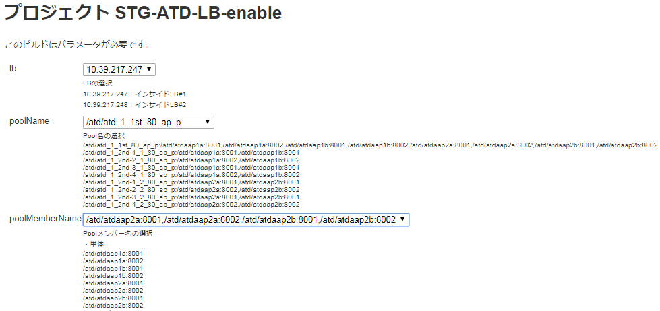
 |  |  |  |  |  |  |  |  |  |  | ジョブ実行時のパラメータを選択
 |  |  |  |  |  |  |  |  |  |  | [lb]
 |  |  |  |  |  |  |  |  |  |  |  | [10.39.163.247] インサイドLB #1 |  |  |  |  | ※固定
 |  |  |  |  |  |  |  |  |  |  | [poolName]
 |  |  |  |  |  |  |  |  |  |  |  | [/atd/atd_1_1st_80_ap_p] |  |  |  |  | ※固定
 |  |  |  |  |  |  |  |  |  |  | [poolMemberName]
 |  |  |  |  |  |  |  |  |  |  |  | /atd/atdaap2a:8001,/atd/atdaap2a:8002,/atd/atdaap2b:8001,/atd/atdaap2b:8002

 |  |  |  |  |  |  |  |  |  |  | ・対象ジョブの「コンソール出力」を選択し、ジョブ実行ログを確認する。
 |  |  |  |  |  |  |  |  |  |  | ・LBの開放結果を確認する。
 |  |  |  |  |  |  |  |  |  |  | ※判断基準は下記参照

1面
 |  |  |  |  |  |  |  |  |  |  |  |  | Pool_Menber_Name |  |  | Status |  | HealthCheck
 |  |  |  |  |  |  |  |  |  |  |  | １面 | /atd/atdaap1a:8001 |  |  | Enable |  | True
 |  |  |  |  |  |  |  |  |  |  |  |  | /atd/atdaap1a:8002 |  |  | Enable |  | True
 |  |  |  |  |  |  |  |  |  |  |  |  | /atd/atdaap1b:8001 |  |  | Enable |  | True
 |  |  |  |  |  |  |  |  |  |  |  |  | /atd/atdaap1b:8002 |  |  | Enable |  | True
 |  |  |  |  |  |  |  |  |  |  |  | ２面 | /atd/atdaap2a:8001 |  |  | Enable |  | True
 |  |  |  |  |  |  |  |  |  |  |  |  | /atd/atdaap2a:8002 |  |  | Enable |  | True
2面
 |  |  |  |  |  |  |  |  |  |  |  |  | /atd/atdaap2b:8001 |  |  | Enable |  | True
 |  |  |  |  |  |  |  |  |  |  |  |  | /atd/atdaap2b:8002 |  |  | Enable |  | True

両面OS起動、LB解放状態
となる。

70_LB閉塞
システム名 |  |  | ASWツアー国内 | ドキュメント名 | B／G切り替えリリースジョブ実行手順書 |  |  |  |  |  |  |  |  |  | フェーズ |  |  |  | 版
設計書種別 |  |  | 70_LB閉塞 | ID |  |  | 名称 |  |  |  |  |  |  |  | 作成日 | 2018-02-15 |  |  | 作成者 | NSSOL
 |  |  |  |  |  |  |  |  |  |  |  |  |  |  | 更新日 |  |  |  | 更新者

 | ■実施シーン |  |  |  |  | 現在の稼働面 |  |  | この手順でLBを閉塞する面
 |  | 待機面へのLB開放が完了し、稼働面のLBを閉塞するとき |  |  |  | 面 |  | Pool_Menber_Name | 面 | サーバ名 |  |  |  | Pool_Menber_Name
 |  |  |  |  |  | １面 |  | /atd/atdaap1a:8001 | １面 | atdaap1a |  |  |  | /atd/atdaap1a:8001
 | ■作業の前提 |  |  |  |  |  |  | /atd/atdaap1a:8002 |  |  |  |  |  | /atd/atdaap1a:8002
 |  | 「60_LB開放」がすべてチェックOKとなっていること。 |  |  |  |  |  | /atd/atdaap1b:8001 |  | atdaap1b |  |  |  | /atd/atdaap1b:8001
 |  |  |  |  |  |  |  | /atd/atdaap1b:8002 |  |  |  |  |  | /atd/atdaap1b:8002
 | ■環境
 |  | 本番環境

 | アプリケーション リリース手順 |  |  |  |  |  |  |  |  |  |  |  |  |  |  |  |  |  |  |  | ﾁｪｯｸ
 |  |  |  |  |  |  |  |  |  |  | LBジョブのパラメータ付きビルドジョブ実行ボタンを押下 |  |  |  |  |  |  |  |  |  | □

 |  |  |  |  |  |  |  |  |  |  | PRD_DOM_LB
 |  |  |  |  |  |  |  |  |  |  |  | PRD-ATD-LB-disable

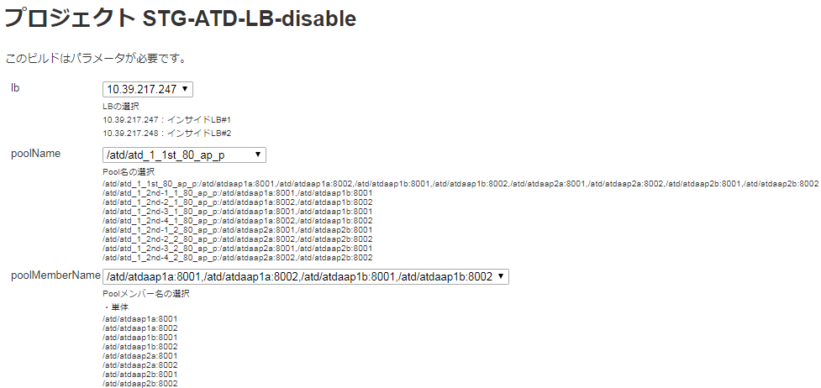
 |  |  |  |  |  |  |  |  |  |  | ジョブ実行時のパラメータを選択
 |  |  |  |  |  |  |  |  |  |  | [lb]
 |  |  |  |  |  |  |  |  |  |  |  | [10.39.163.247] インサイドLB #1 |  |  |  |  | ※固定
 |  |  |  |  |  |  |  |  |  |  | [poolName]
 |  |  |  |  |  |  |  |  |  |  |  | [/atd/atd_1_1st_80_ap_p] |  |  |  |  | ※固定
 |  |  |  |  |  |  |  |  |  |  | [poolMemberName]
 |  |  |  |  |  |  |  |  |  |  |  | /atd/atdaap1a:8001,/atd/atdaap1a:8002,/atd/atdaap1b:8001,/atd/atdaap1b:8002

 |  |  |  |  |  |  |  |  |  |  | ・対象ジョブの「コンソール出力」を選択し、ジョブ実行ログを確認する。
 |  |  |  |  |  |  |  |  |  |  | ・LBの開放結果を確認する。
 |  |  |  |  |  |  |  |  |  |  | ※判断基準は下記参照

1面
 |  |  |  |  |  |  |  |  |  |  |  |  | Pool_Menber_Name |  |  | Status |  | HealthCheck
 |  |  |  |  |  |  |  |  |  |  |  | １面 | /atd/atdaap1a:8001 |  |  | disable |  | True
 |  |  |  |  |  |  |  |  |  |  |  |  | /atd/atdaap1a:8002 |  |  | disable |  | True
 |  |  |  |  |  |  |  |  |  |  |  |  | /atd/atdaap1b:8001 |  |  | disable |  | True
 |  |  |  |  |  |  |  |  |  |  |  |  | /atd/atdaap1b:8002 |  |  | disable |  | True
 |  |  |  |  |  |  |  |  |  |  |  | ２面 | /atd/atdaap2a:8001 |  |  | eable |  | True
2面
 |  |  |  |  |  |  |  |  |  |  |  |  | /atd/atdaap2a:8002 |  |  | eable |  | True
 |  |  |  |  |  |  |  |  |  |  |  |  | /atd/atdaap2b:8001 |  |  | eable |  | True
 |  |  |  |  |  |  |  |  |  |  |  |  | /atd/atdaap2b:8002 |  |  | eable |  | True
閉塞した面のStatusがDisableになる

90_リリースジョブ実行
システム名 |  |  |  | ASWツアー国内 | ドキュメント名 | B／G切り替えリリースジョブ実行手順書 |  |  |  |  |  |  |  |  |  | フェーズ |  |  |  | 版
設計書種別 |  |  |  | 90_リリースジョブ実行 | ID |  |  | 名称 |  |  |  |  |  |  |  | 作成日 |  | 2018-02-15 |  | 作成者 | NSSOL
 |  |  |  |  |  |  |  |  |  |  |  |  |  |  |  | 更新日 |  |  |  | 更新者

 | ■実施シーン |  |  |  |  |  | 現在の稼働面 |  |  | この手順でリリースするサーバ
 |  | LBの切り替えが完了し、裏面へリリースを行うとき |  |  |  |  | 面 |  | Pool_Menber_Name | 面 | サーバ名 |  |  | Pool_Menber_Name
 |  |  |  |  |  |  | ２面 |  | /atd/atdaap2a:8001 | １面 | atdaap1a |  |  | /atd/atdaap1a:8001
 | ■作業の前提 |  |  |  |  |  |  |  | /atd/atdaap2a:8002 |  |  |  |  | /atd/atdaap1a:8002
 |  | LB切り替え後の動作検証が正常に完了していること |  |  |  |  |  |  | /atd/atdaap2b:8001 |  | atdaap1b |  |  | /atd/atdaap1b:8001
 |  | 「70_LB閉塞」がすべてチェックOKとなっていること。 |  |  |  |  |  |  | /atd/atdaap2b:8002 |  |  |  |  | /atd/atdaap1b:8002

 | ■環境
 |  | 本番環境

 | アプリケーション リリース手順 |  |  |  |  |  |  |  |  |  |  |  |  |  |  |  |  |  |  |  |  | ﾁｪｯｸ
 | awoaep3j |  |  |  |  |  |  |  |  |  |  | デプロイジョブのパラメータ付きビルドジョブ実行ボタンを押下 |  |  |  |  |  |  |  |  |  | □
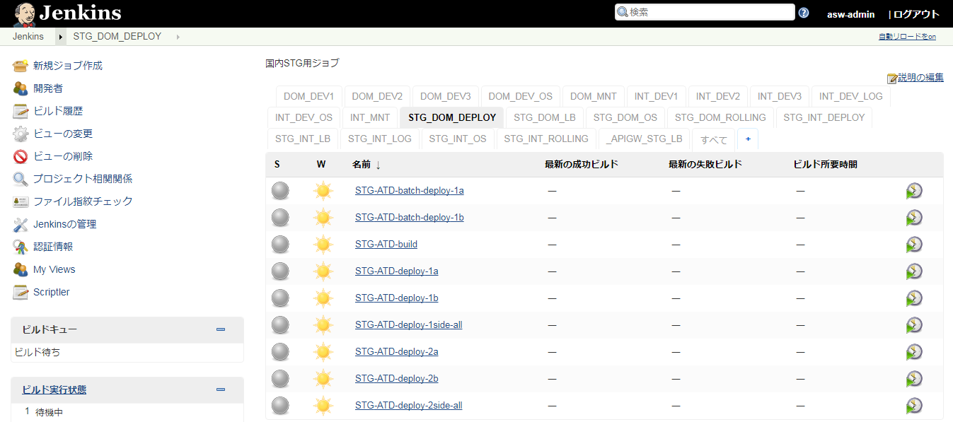
 |  |  |  |  |  |  |  |  |  |  |  | PRD_DOM_DEPLOY
 |  |  |  |  |  |  |  |  |  |  |  |  | PRD-ATD-deploy-1side-all |  |  |  | ： | １面

１面にリリースする場合

２面にリリースする場合

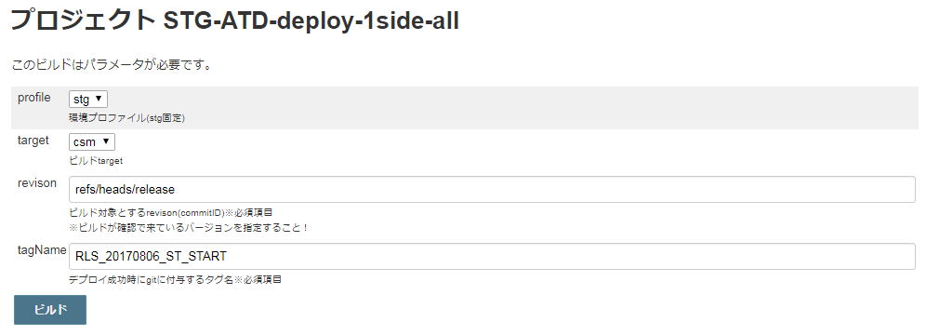
 |  |  |  |  |  |  |  |  |  |  |  | ・ビルドのパラメータを設定する。 |  |  |  |  |  |  |  |  |  | □
 |  |  |  |  |  |  |  |  |  |  |  |  | 項目 |  | パラメータ |  |  |  |  | 設定例
 |  |  |  |  |  |  |  |  |  |  |  |  | profile |  | リリース環境 |  |  |  |  | prd（固定）
 |  |  |  |  |  |  |  |  |  |  |  |  | target |  | カスタマ画面の場合 |  |  |  | csm | csm
 |  |  |  |  |  |  |  |  |  |  |  |  |  |  | マスタメンテの場合 |  |  |  | mng
 |  |  |  |  |  |  |  |  |  |  |  |  |  |  | 斡旋団体の場合 |  |  |  | biz
 |  |  |  |  |  |  |  |  |  |  |  |  | revison |  | リリース対象としたタグ名 |  |  |  |  | リリース対象としたタグ名

 |  |  |  |  |  |  |  |  |  |  |  | ・設定内容が正しいことを確認し、[ビルド]ボタンを押下する。

 |  |  |  |  |  |  |  |  |  |  |  | ・「コンソール出力」を選択し、ジョブ実行ログを確認する。 |  |  |  |  |  |  |  |  |  | □
 |  |  |  |  |  |  |  |  |  |  |  | ・ログの終わりに、"デブロイが完了しました" ～ "Finished: SUCCESS"と表示されていること
 |  |  |  |  |  |  |  |  |  |  |  | を確認する。
 |  |  |  |  |  |  |  |  |  |  |  |  | ※アイコンの色が赤色でかつ、"Finished: FAILURE"の場合、以下の手順
 |  |  |  |  |  |  |  |  |  |  |  |  | 【異常時の内容確認方法】を実施する

 | 異常時の内容確認方法
 |  |  |  |  |  |  |  |  |  |  |  | ・ログからエラーの内容を確認し、ベンダに対応を依頼する |  |  |  |  |  |  |  |  |  | □

 | 正常にリリースできたとき
 |  | ブラウザからWeblogicコンソール画面へログインする |  |  |  |  |  |  |  |  |  | 左側メニュー／デプロイメントを選択し、状態がアクティブになっていることを確認する。 |  |  |  |  |  |  |  |  |  | □
 |  |  | https://10.39.162.61:7080/ATDconsole |  |  |  |  |  |  |  |  | ユーザ：system
 |  |  | https://10.39.162.62:7080/ATDconsole

 |  | ブラウザからログイン画面を表示する |  |  |  |  |  |  |  |  |  | ログイン画面が表示されることを確認する。 |  |  |  |  |  |  |  |  |  | □
 |  |  | http://atdaap1a:8001/domtour/booking/csm/mybooking/DIAP0010/init
 |  |  | http://atdaap1a:8002/domtour/booking/csm/mybooking/DIAP0010/init
 |  |  | http://atdaap1b:8001/domtour/booking/csm/mybooking/DIAP0010/init
 |  |  | http://atdaap1b:8002/domtour/booking/csm/mybooking/DIAP0010/init

120_LBのstatus確認
システム名 |  |  | ASWツアー国内 | ドキュメント名 | B／G切り替えリリースジョブ実行手順書 |  |  |  |  |  |  |  |  | フェーズ |  |  | 版
設計書種別 |  |  | 120_LBのstatus確認 | ID |  |  | 名称 |  |  |  |  |  |  | 作成日 | 2018-02-15 |  | 作成者 | NSSOL
 |  |  |  |  |  |  |  |  |  |  |  |  |  | 更新日 |  |  | 更新者

 | ■実施シーン |  |  |  |  | 現在の稼働面 |  |  | 待機面
 |  | BG切り替えリリースがすべて完了し、最終的なLB#1の状態を確認するとき |  |  |  | 面 |  | サーバ名 | 面 | サーバ名
 |  |  |  |  |  | ２面 |  | atdaap2a | １面 | atdaap1a
 | ■作業の前提
 |  | 「100'_OS起動結果確認」がすべてチェックOKとなっていること。 |  |  |  |  |  | atdaap2b |  | atdaap1b

 | ■環境
 |  | 本番環境

 | アプリケーション リリース手順 |  |  |  |  |  |  |  |  |  |  |  |  |  |  |  |  |  | ﾁｪｯｸ
 |  |  |  |  |  |  |  |  |  |  | ・パラメータ付きビルドジョブ実行ボタン(時計に緑色の三角がついたアイコン)を押下する。 |  |  |  |  |  |  |  | □
 |  |  |  |  |  |  |  |  |  |  | ↓対象ジョブ
 |  |  |  |  |  |  |  |  |  |  |  | PRD_DOM_LB
 |  |  |  |  |  |  |  |  |  |  |  |  | PRD-ATD-LB-getStatus

 |  |  |  |  |  |  |  |  |  |  | ジョブ実行時のパラメータを選択
 |  |  |  |  |  |  |  |  |  |  | [lb]
 |  |  |  |  |  |  |  |  |  |  |  | [10.39.163.247] インサイドLB #1
 |  |  |  |  |  |  |  |  |  |  | [poolName]
 |  |  |  |  |  |  |  |  |  |  |  | [/atd/atd_1_1st_80_ap_p]

 |  |  |  |  |  |  |  |  |  |  | ・対象ジョブの「コンソール出力」を選択し、ジョブ実行ログを確認する。
 |  |  |  |  |  |  |  |  |  |  | ・現在のLB状態を確認する。
 |  |  |  |  |  |  |  |  |  |  | ※確認基準は下記参照

1面
 |  |  |  |  |  |  |  |  |  |  |  |  | Pool_Menber_Name |  | Status | HealthCheck
 |  |  |  |  |  |  |  |  |  |  |  | １面 | /atd/atdaap1a:8001 |  | disable | False
 |  |  |  |  |  |  |  |  |  |  |  |  | /atd/atdaap1a:8002 |  | disable | False
 |  |  |  |  |  |  |  |  |  |  |  |  | /atd/atdaap1b:8001 |  | disable | False
 |  |  |  |  |  |  |  |  |  |  |  |  | /atd/atdaap1b:8002 |  | disable | False
 |  |  |  |  |  |  |  |  |  |  |  | ２面 | /atd/atdaap2a:8001 |  | eable | True
2面
 |  |  |  |  |  |  |  |  |  |  |  |  | /atd/atdaap2a:8002 |  | eable | True
 |  |  |  |  |  |  |  |  |  |  |  |  | /atd/atdaap2b:8001 |  | eable | True
 |  |  |  |  |  |  |  |  |  |  |  |  | /atd/atdaap2b:8002 |  | eable | True

130_LBのstatus確認
システム名 |  |  | ASWツアー国内 | ドキュメント名 | B／G切り替えリリースジョブ実行手順書 |  |  |  |  |  |  |  |  | フェーズ |  |  | 版
設計書種別 |  |  | 130_LBのstatus確認 | ID |  |  | 名称 |  |  |  |  |  |  | 作成日 | 2018-02-15 |  | 作成者 | NSSOL
 |  |  |  |  |  |  |  |  |  |  |  |  |  | 更新日 |  |  | 更新者

 | ■実施シーン |  |  |  |  | 現在の稼働面 |  |  | 待機面
 |  | BG切り替えリリースがすべて完了し、最終的なLB#2の状態を確認するとき |  |  |  | 面 |  | サーバ名 | 面 | サーバ名
 |  |  |  |  |  | ２面 |  | atdaap2a | １面 | atdaap1a
 | ■作業の前提
 |  | 「110_LBのStatus確認」がすべてチェックOKとなっていること。 |  |  |  |  |  | atdaap2b |  | atdaap1b

 | ■環境
 |  | 本番環境

 | アプリケーション リリース手順 |  |  |  |  |  |  |  |  |  |  |  |  |  |  |  |  |  | ﾁｪｯｸ
 |  |  |  |  |  |  |  |  |  |  | ・パラメータ付きビルドジョブ実行ボタン(時計に緑色の三角がついたアイコン)を押下する。 |  |  |  |  |  |  |  | □
 |  |  |  |  |  |  |  |  |  |  | ↓対象ジョブ
 |  |  |  |  |  |  |  |  |  |  |  | PRD_DOM_LB
 |  |  |  |  |  |  |  |  |  |  |  |  | PRD-ATD-LB-getStatus

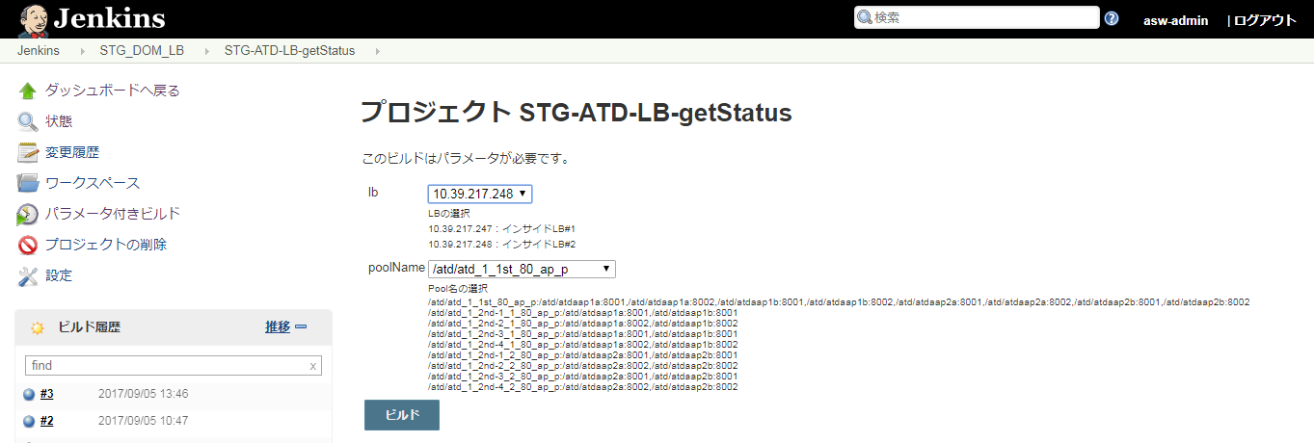
 |  |  |  |  |  |  |  |  |  |  | ジョブ実行時のパラメータを選択
 |  |  |  |  |  |  |  |  |  |  | [lb]
 |  |  |  |  |  |  |  |  |  |  |  | [10.39.163.248] インサイドLB #2
 |  |  |  |  |  |  |  |  |  |  | [poolName]
 |  |  |  |  |  |  |  |  |  |  |  | [/atd/atd_1_1st_80_ap_p]

 |  |  |  |  |  |  |  |  |  |  | ・対象ジョブの「コンソール出力」を選択し、ジョブ実行ログを確認する。
 |  |  |  |  |  |  |  |  |  |  | ・現在のLB状態を確認する。
 |  |  |  |  |  |  |  |  |  |  | ※確認基準は下記参照

1面
 |  |  |  |  |  |  |  |  |  |  |  |  | Pool_Menber_Name |  | Status | HealthCheck
 |  |  |  |  |  |  |  |  |  |  |  | １面 | /atd/atdaap1a:8001 |  | disable | False
 |  |  |  |  |  |  |  |  |  |  |  |  | /atd/atdaap1a:8002 |  | disable | False
 |  |  |  |  |  |  |  |  |  |  |  |  | /atd/atdaap1b:8001 |  | disable | False
 |  |  |  |  |  |  |  |  |  |  |  |  | /atd/atdaap1b:8002 |  | disable | False
 |  |  |  |  |  |  |  |  |  |  |  | ２面 | /atd/atdaap2a:8001 |  | eable | True
2面
 |  |  |  |  |  |  |  |  |  |  |  |  | /atd/atdaap2a:8002 |  | eable | True
 |  |  |  |  |  |  |  |  |  |  |  |  | /atd/atdaap2b:8001 |  | eable | True
 |  |  |  |  |  |  |  |  |  |  |  |  | /atd/atdaap2b:8002 |  | eable | True

